Blad1
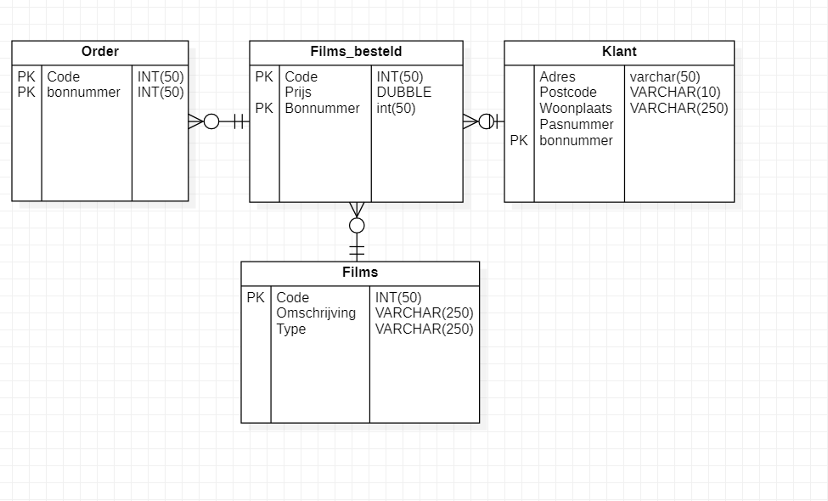
0de normaalvorm
Order
Code | Omschrijving | Type | Prijs | Bonnummer | Pasnummer | Adres | Postcode | woonplaats

1de normaalvorm
Order
Code | Omschrijving | Pasnummer | Adres | Postcode | woonplaats

Films_besteld
code | Omschrijving | Type | Prijs | Bonnummer

2de normaalvorm
Order
Code | Pasnummer | Adres | Postcode | woonplaats | Pasnummer

Films_besteld
code | Prijs | Bonnummer

Films
Code | Omschrijving | Type

3de normaalvorm
Order
Code | Bonnummer

Films_besteld
code | Prijs | Bonnummer

Films
Code | Omschrijving | Type

Klant
Adres | Postcode | woonplaats | bonnummer | Pasnummer

